Sheet1
 | Cáp kết nối HMI WIENVIEW với PLC MITSHU | Cáp kết nối HMI Delta với PLC MITSHU |  |  |  |  |  |  |  |  | Cáp kết nối HMI Delta với PLC Delta |  |  |  | Cáp nạp Servo Delta
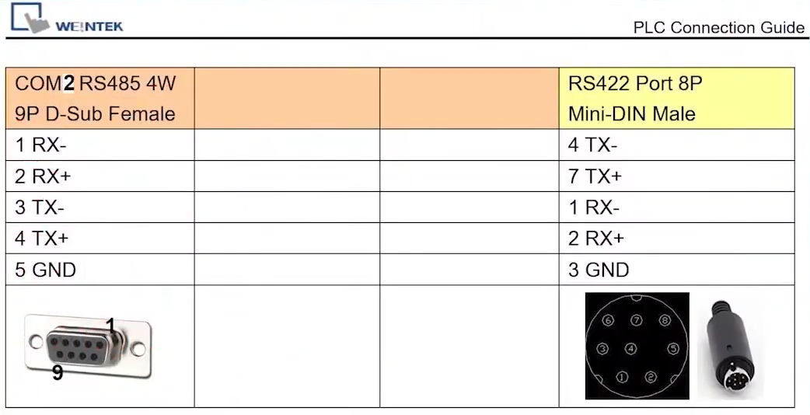

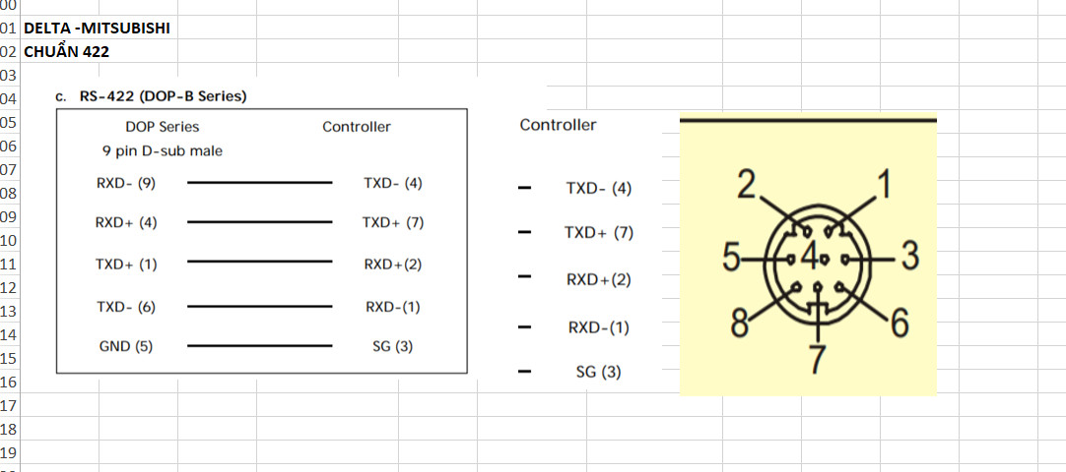
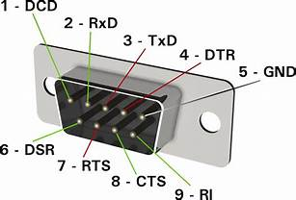
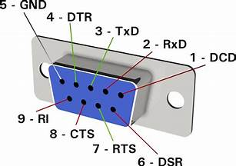
 |  |  |  |  |  |  |  |  |  |  |  |  |  |  | Servo Delta | Jack 9Pin Cái
 |  |  |  |  |  |  |  |  |  |  |  |  |  |  | 1 | 5 | GND | Đen
 |  |  |  |  |  |  |  |  |  |  |  |  |  |  | 2 | 2 | RXD | Đỏ
 |  |  |  |  |  |  |  |  |  |  |  |  |  |  | 4 | 3 | TXD | Trắng

 |  |  |  |  |  |  |  |  |  |  |  |  |  |  | Cáp nạp Servo Yaskawas

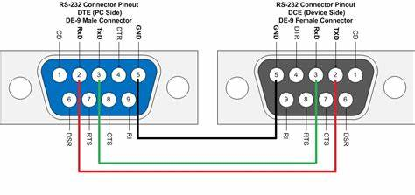
 |  |  |  |  |  |  |  |  |  |  |  | Tím | 1 | Tím | Servo Yaskawas | Jack 9Pin Cái
 |  |  |  |  |  |  |  |  |  |  |  | Xanh cây | 2 | Đen | 1 | 5 |  | Xanh
 |  |  |  |  |  |  |  |  |  |  |  | Đỏ | 3 | Đỏ | 2 | 2 |  | Vàng
 |  |  |  |  |  |  |  |  |  |  |  | Xám | 4 | Xám | 14 | 3 |  | Đỏ
 |  |  |  |  |  |  |  |  |  |  |  | Cam | 5 | Cam
 |  |  |  |  |  |  |  |  |  |  |  | Xanh dương | 6 | Xanh dương
 |  |  |  |  |  |  |  |  |  |  |  | Nâu | 7 | Nâu
 |  |  |  |  |  |  |  |  |  |  |  | Vàng | 8 | Vàng
Password mặc định của màn hình WienView là 6 số 1 |  |  |  |  |  |  |  |  |  |  |  |  | Shell | Xanh lục
 |  |  | Controller PLC
 |  |  | 1 | 2 | 3 | 4 | 5 | 6 | 7 | 8
 |  |  | Red | White | Green | Black | Yellow | Brow | Blue | Orange

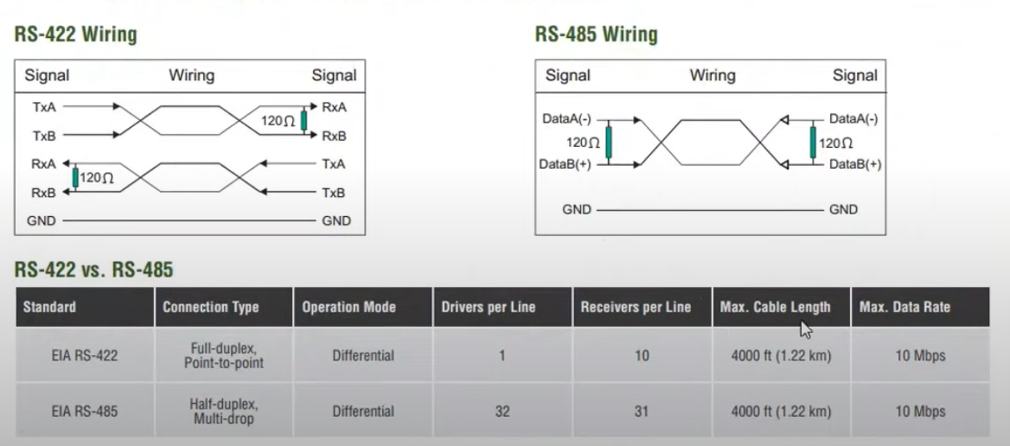

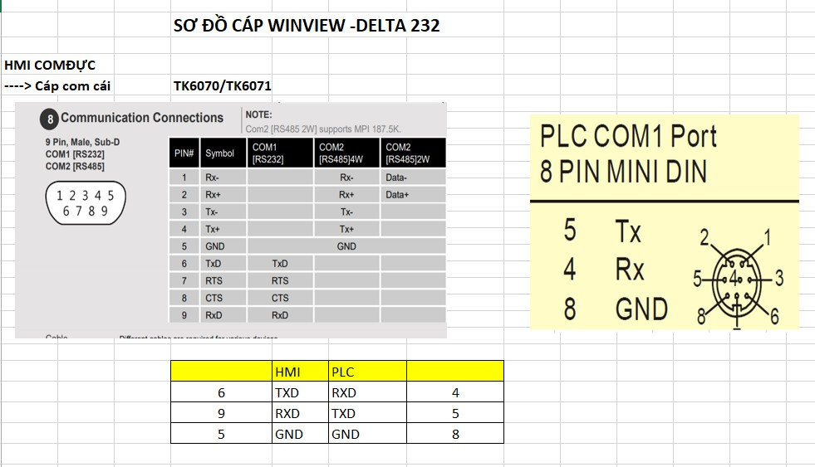

 |  |  |  |  |  | 4- xam
 |  |  |  |  |  | 5-cam
 |  |  |  |  |  | 8-vang

